PLANTA INFOTEP
DIRECTORIO FUNCIONARIOS INSTITUTO NACIONAL DE FORMACION TÉCNICA PROFESIONAL - INFOTEP- SAN ANDRÉS ISLA
NOMBRE FUNCIONARIO | CARGO | NIVEL | TIPO DE NOMBREMIENTO | FECHA DE POSESION | CÓDIGO | GRADO | DEPENDENCIA | E-MAIL | TELÉFONO
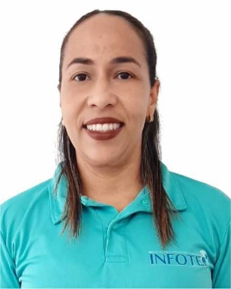 SILVIA ELENA MONTOYA DUFFIS | Rector de Instituciòn | Directivo | Elección de Consejo Directivo | 2016-08-05 | 151 | 6 | Rectoria | rectoria@infotepsai.edu.co | (+578) 512-5770 Ext 2001/2002
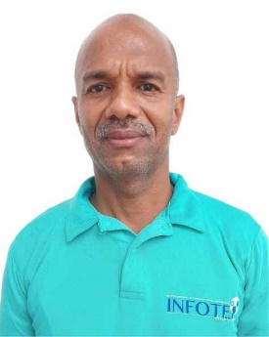 MARLON MIKE MITCHELL HUMPHRIES | Vicerrector Aministrativo y Finaciero | Directivo | Libre Nombramiento y remoción | 2021-05-12 | 171 | 3 | Vicerrectoría Administrativa y Financiera | vicerrectoria.administrativa@infotepsai.edu.co | (+578) 512-5770 Ext 1002
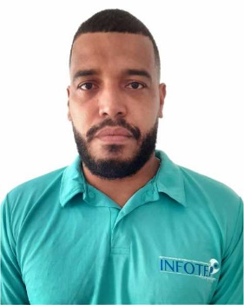 CHARLES GALLARDO HUMPHRIES | Vicerrector Acádemico | Directivo | Libre Nombramiento y remoción | 2017-01-06 | 171 | 3 | Vicerrectoría Académica | vicerrectoria.academica@infotepsai.edu.co | (+578) 512-5770 Ext 2003
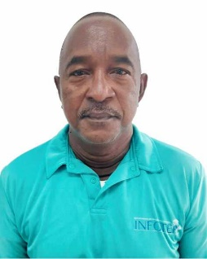 ANDRES AVELINO MEZA VILLAREAL | Asesor Control Interno | Asesor | Libre Nombramiento y remoción | 2005-05-11 | 1020 | 1 | Rectoría | andres.meza@infotepsai.edu.co | (+578) 512-5770 Ext 2006
 NERIETH JAJAIRA MAY CARABALLO | Profesional Especializado Planeación | Profesional | Libre Nombramiento y Remoción | 2020-02-03 | 2028 | 12 | Planeación | planeacion@infotepsai.edu.co | (+578) 512-5770 Ext 2005
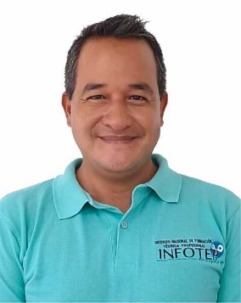 IAN DAVID CRIOLLA CRUZ | Profesional Especializado Investigación | Profesional | Libre Nombramiento y Remoción | 2019-01-04 | 2028 | 12 | Investigación | coordinación.investigación@infotepsai.edu.co | (+578) 512-5770 Ext 2004
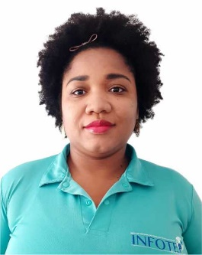 JAMINA HENRY TALAIGUA | Profesional Especializado Coordinación Académica | Profesional | Nombramiento Provisional | 2014-07-01 | 2028 | 12 | Vicerrectoría Académica | coordinacion.academica@infotepsai.edu.co | (+578) 512-5770 Ext 1015
 JULIETT OROZCO BAENA | Profesional Especializado Coordinación Extensión | Profesional | Nombramiento Provisional | 2017-02-02 | 2028 | 12 | Vicerrectoría Académica | coordinacion.extension@infotepsai.edu.co | (+578) 512-5770 Ext 1014
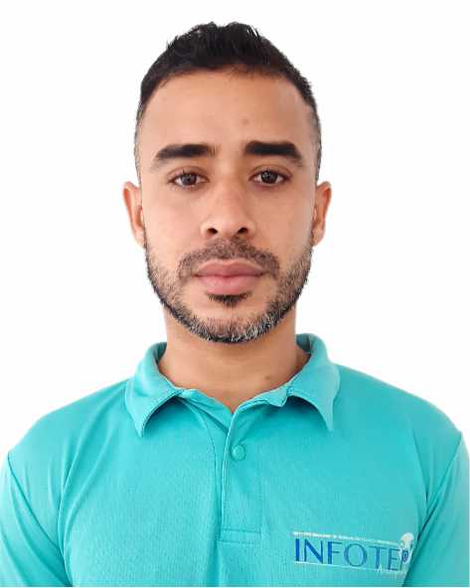 MICHAEL CASTRO NEWLOVE | Profesional Universitario Contabilidad | Profesional | Nombramiento Provisional | 2019-02-15 | 2044 | 5 | Vicerrectoría Administrativa y Financiera | michael.castro@infotepsai.edu.co | (+578) 512-5770 Ext 1004
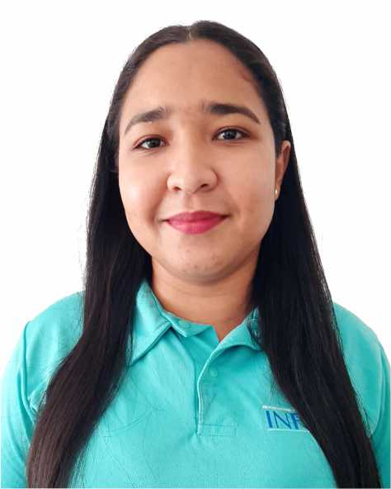 SURISADAYS BAENA SÁNCHEZ | Profesional Universitario Bienestar Universitario | Profesional | Nombramiento Provisional | 2020-06-01 | 2044 | 3 | Vicerrectoría Académica | bienestar@infotepsai.edu.co | (+578) 512-5770 Ext 1013
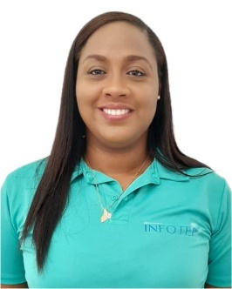 JANELLE FORBES SUÁREZ | Profesional Universitario Calidad | Profesional | Nombramiento Provisional | 2022-02-01 | 2044 | 5 | Vicerrectoría Académica | coordinacion.sig@infotepsai.edu.co | (+578) 512-5770 Ext 2005
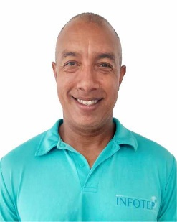 EMELINO O`NEILL PEREZ | Profesional Universitario Centro de Lenguas | Profesional | Nombramiento Provisional | 2017-01-03 | 2044 | 9 | Vicerrectoría Académica | centrodelenguas@infotepsai.edu.co | (+578) 512-5770 Ext 1016
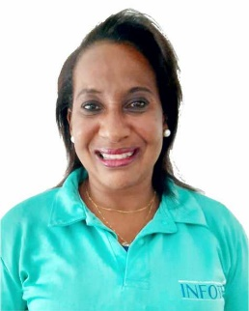 GERALDINE GORDON DUKE | Profesional Universitario Talento Humano | Profesional | Nombramiento Provisional | 2020-02-03 | 2044 | 8 | Vicerrectoría Administrativa y Finanaciera | talentohumano@infotepsai.edu.co | (+578) 512-5770 Ext 1006
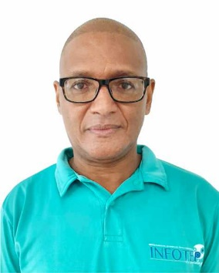 ISMARINO JOSÉ MARTINEZ AGÁMEZ | Profesional Universitario Presupuesto | Profesional | Nombramiento Provisional | 2015-06-01 | 2044 | 8 | Vicerrectoría Administrativa y Financiera | presupuesto@infotepsai.edu.co | (+578) 512-5770 Ext 1003
 PATRICIA MARENGO TORRENEGRA | Profesional Universitario Admisiones | Profesional | Nombramiento Provisional | 2018-01-26 | 2044 | 1 | Vicerrectoría Académica | admisiones@infotepsai.edu.co | (+578) 512-5770 Ext 1009
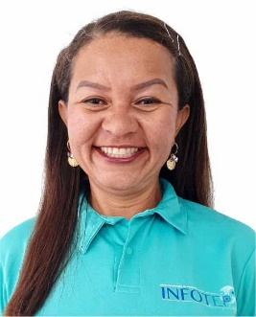 ZORAIDA ISABEL VANEGAS ROMERO | Profesional Universitario Biblioteca | Profesional | Nombramiento Provisional | 2016-11-18 | 2044 | 5 | Vicerrectoría Académica | biblioteca@infotepsai.edu.co | (+578) 512-5770 Ext 1011
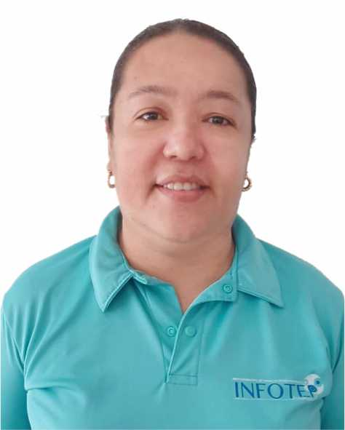 PAULA PATRICIA SOLANO SARMIENTO | Pagadora | Asistencial | Nombramiento Provisional | 2009-09-17 | 4173 | 20 | Vicerrectoría Administrativa y Financiera | paula.solano@infotepsai.edu.co | (+578) 512-5770 Ext 1005
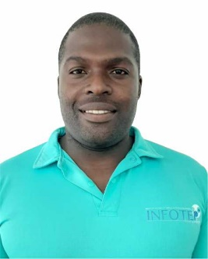 WESNEY SHAYAN JAMES REED. | Tècnico Administrativo Almacén | Técnico | Nombramiento Provisional | 2017-03-16 | 3124 | 11 | Vicerrectoría Administrativa y Financiera | almacen@infotepsai.edu.co | (+578) 512-5770 Ext 1018
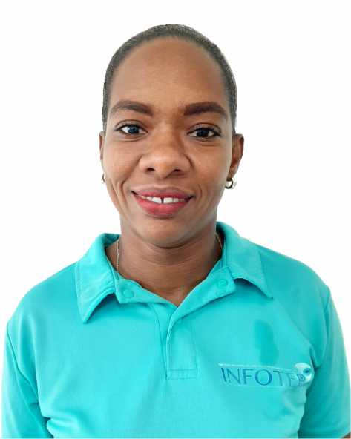 CRICIA SHIRLEY POMARE BOXTON | Secretaria Ejecutiva Administrativa | Asistencial | Nombremiento Provisional | 2020-04-01 | 4178 | 14 | Rectoría | secretariaviceadministrativa@infotepsai.edu.co | (+578) 512-5770 Ext 1001
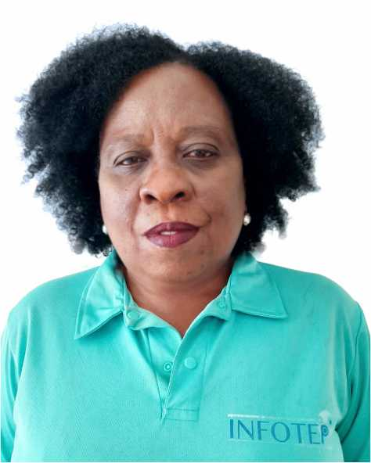 MARTHA FOX BISCAÍNO | Secretaria / Gestión Documental | Asistencial | Nombramiento Provisional | 2020-02-03 | 4178 | 12 | Vicerrectoría Administrativa y Financiera | gestiondocumental@infotepsai.edu.co | (+578) 512-5770 Ext 2008
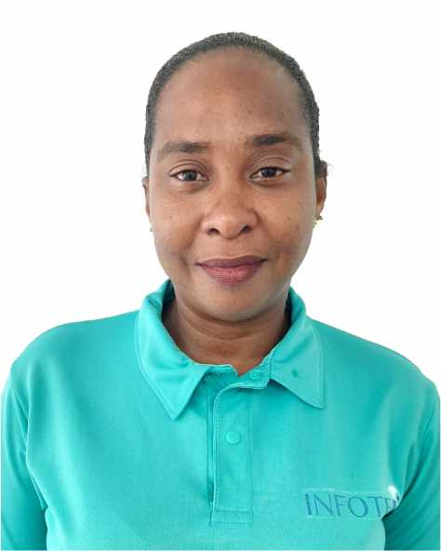 JANETH TRINIDAD RODRIGUEZ MARTINEZ | Secretaria Ventanilla ünica | Asistencial | Nombramiento Provisional | 2010-09-09 | 4178 | 12 | Vicerrectoría Académica | serviciocliente@infotepsai.edu.co | (+578) 512-5770 Ext 1010
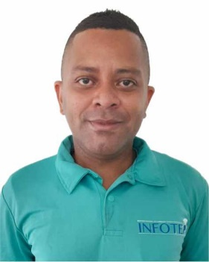 MARCOS DICK DAVIS MARES | DOCENTE AUXILIAR TIEMPO COMPLETO | DOCENTE AUXILIAR TIEMPO COMPLETO | Nombramiento Provisional | 2019-04-01 | N/A | N/A | Vicerrectoría Académica | mdavis@infotepsai.edu.co | (+578) 512-5770
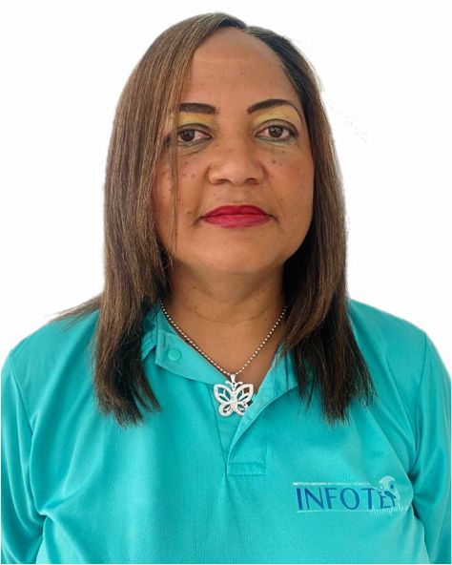 ELIZABETH OUTTEN LYNTON | DOCENTE ASISTENTE T.C. | DOCENTE ASISTENTE TIEMPO COMPLETO | Nombramiento Provisional | 2022-07-12 | N/A | N/A | Vicerrectoría Académica | eoutten@infotepsai.edu.co | (+578) 512-5770
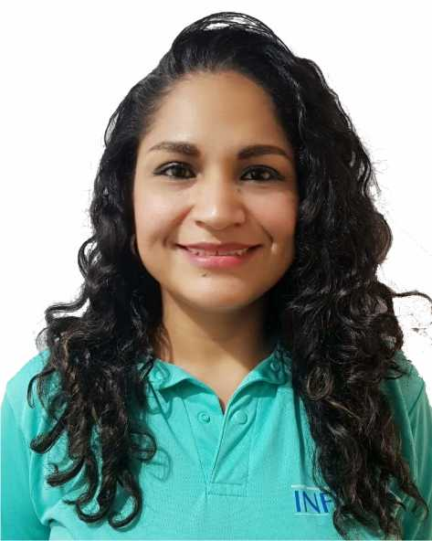 LUZ AÍDA VILLANUEVA MANCILLA | DOCENTE AUXILIAR TIEMPO COMPLETO | DOCENTE AUXILIAR TIEMPO COMPLETO | Nombramiento Provisional | 2020-02-03 | N/A | N/A | Vicerrectoría Académica | luz.villamueva@infotepsai.edu.co | (+578) 512-5770
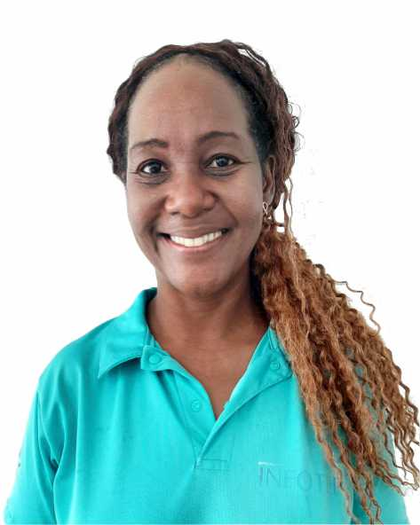 ISABEL GALLARDO LIVINSTON | DOCENTE AUXILIAR TIEMPO COMPLETO | DOCENTE AUXILIAR TIEMPO COMPLETO | Nombramiento Provisional | 2020-02-03 | N/A | N/A | Vicerrectoría Académica | isabel.gallardo@infotepsai.edu.co | (+578) 512-5770
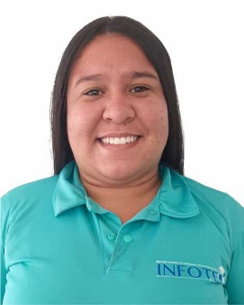 OMARIS PÉREZ CASTILLO | DOCENTE AUXILIAR TIEMPO COMPLETO | DOCENTE AUXILIAR TIEMPO COMPLETO | Nombramiento Provisional | 2021-02-01 | N/A | N/A | Vicerrectoría Académica | operez@infotep.edu.co | (+578) 512-5770

